７ 担保物件一覧表
７ 担保物件一覧表
【施設】
施設整理記号 | 施設名 | 整備区分 | 担保権設定状況 | 担保権の種類

※注意
担保権の設定がない場合であっても，
補助金交付申請を行う全ての施設・設備について，
提出が必要です。
 |  | □建替（新築） □修理・修繕 | 【従前施設】 | □抵当権
 |  |  | □設定済み | □根抵当権
 |  |  | □設定予定 | □その他（ ）
 |  |  | □該当なし
 |  |  | 【新施設】
 |  |  | □設定予定 | □抵当権
 |  |  | □設定しない | □その他（ ）
 |  | □建替（新築） □修理・修繕 | 【従前施設】 | □抵当権
 |  |  | □設定済み | □根抵当権
 |  |  | □設定予定 | □その他（ ）
 |  |  | □該当なし
 |  |  | 【新施設】
 |  |  | □設定予定 | □抵当権
 |  |  | □設定しない | □その他（ ）
※新施設における新たな「根抵当」の設定はできません。

【設備】
施設整理記号及び設備No. | 設備名 | 整備区分 | 担保権設定状況 | 担保権の種類
 |  | □入替 □修理・修繕 | 【従前設備】 | □動産譲渡
 |  |  | □設定済み | □その他（ ）
 |  |  | □設定予定
 |  |  | □該当なし
 |  |  | 【新設備】 | □動産譲渡
 |  |  | □設定予定 | □その他（ ）
 |  |  | □設定しない
 |  | □入替 □修理・修繕 | 【従前設備】 | □動産譲渡
 |  |  | □設定済み | □その他（ ）
 |  |  | □設定予定
 |  |  | □該当なし
 |  |  | 【新設備】 | □動産譲渡
 |  |  | □設定予定 | □その他（ ）
 |  |  | □設定しない
 |  | □入替 □修理・修繕 | 【従前設備】 | □動産譲渡
 |  |  | □設定済み | □その他（ ）
 |  |  | □設定予定
 |  |  | □該当なし
 |  |  | 【新設備】 | □動産譲渡
 |  |  | □設定予定 | □その他（ ）
 |  |  | □設定しない
※行が不足する場合は、適宜追加してください。
※全ての施設・設備について記載してください。建替（新築）、入替の場合は【新施設】の担保権設定状況欄にも☑（■）印を付けてください。
※担保権設定は財産処分に該当するため、担保権設定状況欄で「設定予定」にチェックがある場合は事前に県の担当者へ相談してください。 また、補助金交付後に新たに担保権を設定しようとする場合は、事前に県知事の承認が必要となります。 なお、建替の場合、従前施設に既に設定されていた抵当権を引き続き新施設に設定する場合は、財産処分に該当しません。

リスト
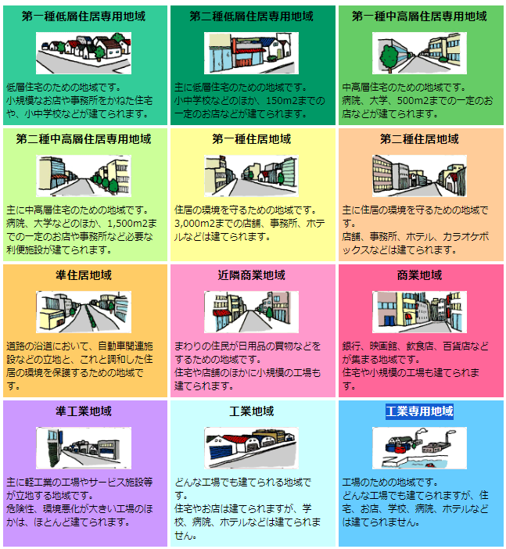
事業者区分 | 選択肢 | 業種 | 用途地域
中小企業者 | 有 |  | 第一種低層住居専用地域
中堅企業・みなし中堅企業 | 無 | A農業・林業 | 第二種低層住居専用地域
大企業・みなし大企業(施設・設備貸付) |  | B漁業 | 第一種中高層住居専用地域
 | 該当 | C鉱業・採石業・砂利採取業 | 第二種中高層住居専用地域
 | 〇 | D建設業 | 第一種住居地域
 | × | E製造業 | 第二種住居地域
 |  | F電気・ガス・熱供給・水道業 | 準住居地域
 |  | G情報通信業 | 近隣商業地域
 |  | H運輸業・郵便業 | 商業地域
 |  | I卸売業・小売業 | 準工業地域
 |  | J金融業・保険業 | 工業地域
 |  | K不動産業・物品賃貸業 | 工業専用地域
 |  | L学術研究・専門・技術サービス業
 |  | M-1 宿泊業
 |  | M-2 飲食業
 |  | N生活関連サービス業・娯楽業
 |  | O教育・学習支援業
 |  | P医療・福祉
 |  | Q複合サービス事業
 |  | Rサービス業
 |  | その他

